S1A
 | FUSWT
 | Dox- | Dox+
REPL 1 | 1 | 4.75887492
REPL 2 | 1 | 3.2706152
REPL 3 | 1 | 3.44271733
MEAN | 1 | 3.82406915
st. dev | 0 | 0.81412601
P-VALUE |  | 0.00386315

 | FUSP525L
 | Dox- | Dox+
REPL 1 | 1 | 3.67540813
REPL 2 | 1 | 2.69558866
REPL 3 | 1 | 4.26550878
MEAN | 1 | 3.54550186
st. dev | 0 | 0.7929811
P-VALUE |  | 0.00512349

REPL 1
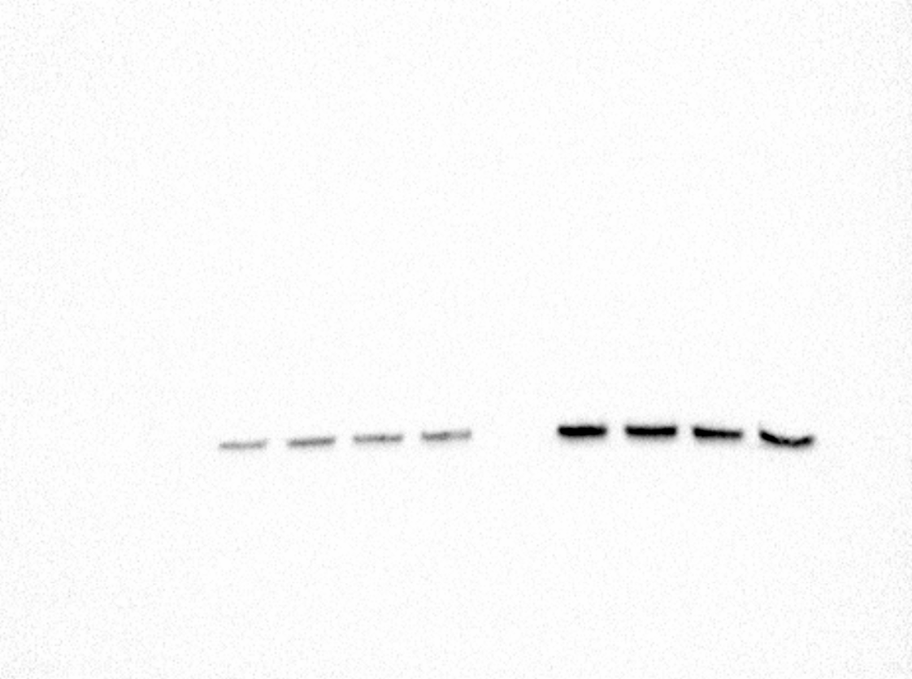
FUS
-DOX
FUS WT
FUS P525L
FUS WT mAID
FUS P525L mAID
FUS WT
FUS P525L
FUS WT mAID
FUS P525L mAID
+DOX

+DOX
GAPDH
FUS WT
FUS P525L
FUS WT mAID
FUS P525L mAID
FUS WT
FUS P525L
FUS WT mAID
FUS P525L mAID
-DOX

REPL 2

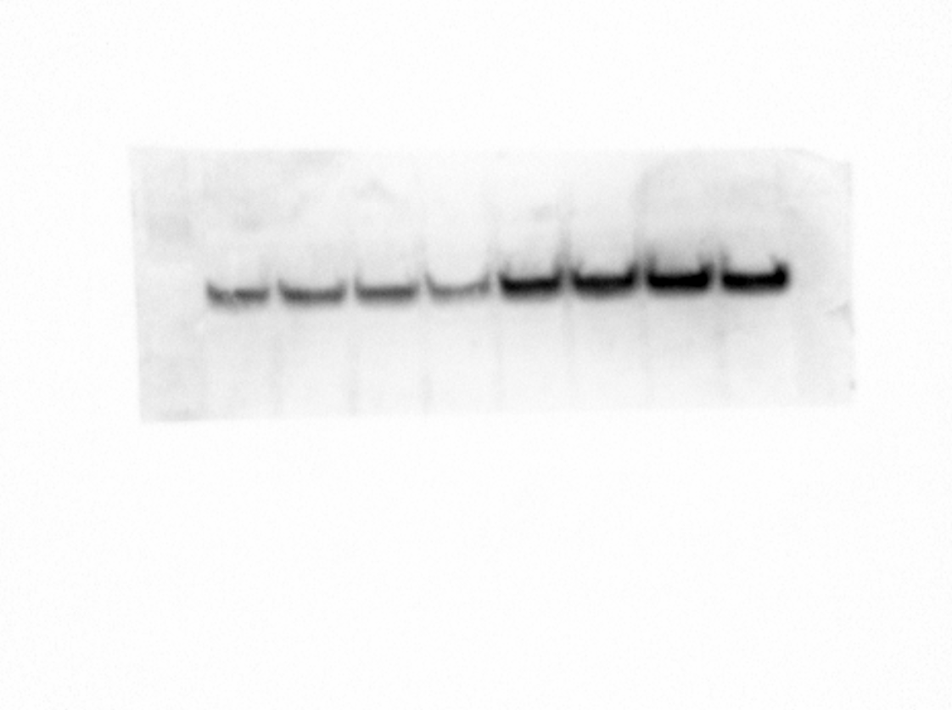
FUS
-DOX
FUS WT
FUS P525L
FUS WT mAID
FUS P525L mAID
FUS WT
FUS P525L
FUS WT mAID
FUS P525L mAID
+DOX
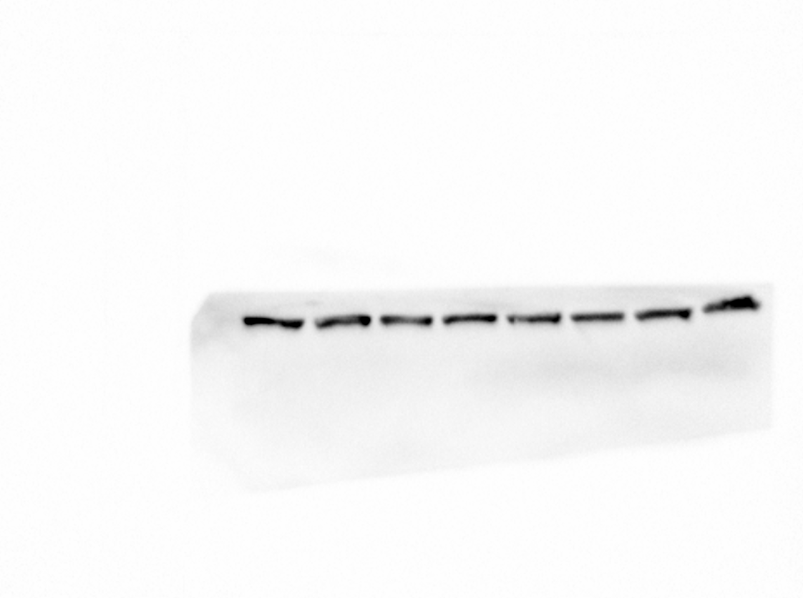
+DOX
GAPDH
FUS WT
FUS P525L
FUS WT mAID
FUS P525L mAID
FUS WT
FUS P525L
FUS WT mAID
FUS P525L mAID
-DOX

REPL 3

FUS
-DOX
FUS WT
FUS P525L
FUS WT mAID
FUS P525L mAID
FUS WT
FUS P525L
FUS WT mAID
FUS P525L mAID
+DOX
+DOX
GAPDH
FUS WT
FUS P525L
FUS WT mAID
FUS P525L mAID
FUS WT
FUS P525L
FUS WT mAID
FUS P525L mAID
-DOX

S1D
FUS WT | sample | REPL 1 | REPL 2 | REPL 3 | mean | st. dev | p-value
Dox - | scr | 1 | 1 | 1 | 1 | 0
 | sh | 0.44166666667 | 0.37369379067 | 0.23821851498 | 0.35119299077 | 0.10357365545 | 0.00040948783401
Dox + | scr | 1 | 1 | 1 | 1 | 0
 | sh | 0.5 | 0.32273248395 | 0.60160099477 | 0.47477782624 | 0.14113479414 | 0.0029813392955

FUS P525L | sample | REPL 1 | REPL 2 | REPL 3 | mean | st. dev | p-value
Dox - | scr | 1 | 1 | 1 | 1 | 0
 | sh | 0.31156274236 | 0.2419813946 | 0.24348119135 | 0.26567510944 | 0.039746930566 | 5.6852282888E-06
Dox + | scr | 1 | 1 | 1 | 1 | 0
 | sh | 0.74275813394 | 0.58064964997 | 0.687671645 | 0.67035980964 | 0.08242915065 | 0.0022804036157




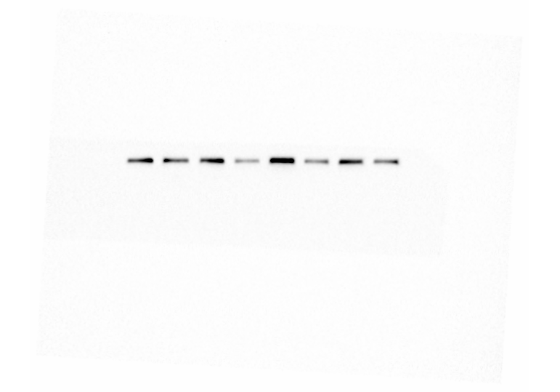
Dox-
Dox+
Dox-
Dox+
Dox-
Dox+
Dox-
Dox+
METTL3
ACT-B
SK FUS^{WT}
SK FUS^{P525L}
REPL1
Scr
sh
Scr
sh
Scr
sh
Scr
sh
Scr
sh
Scr
sh
Scr
sh
Scr
sh



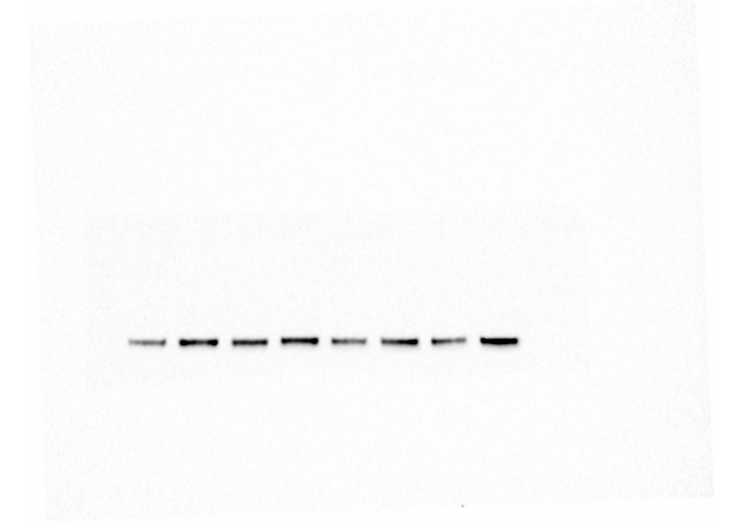
Dox-
Dox+
Dox-
Dox+
Dox-
Dox+
METTL3
ACT-B
SK FUS^{WT}
SK FUS^{P525L}
REPL2
Dox-
Dox+
Scr
sh
Scr
sh
Scr
sh
Scr
sh
Scr
sh
Scr
sh
Scr
sh
Scr
sh
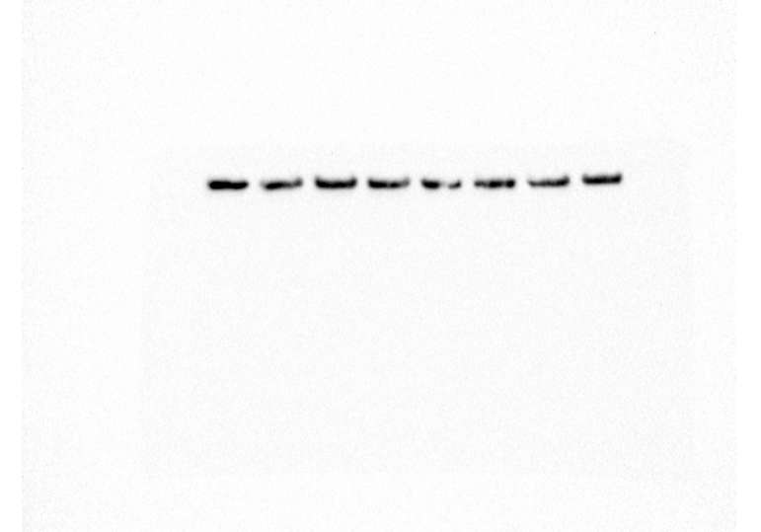
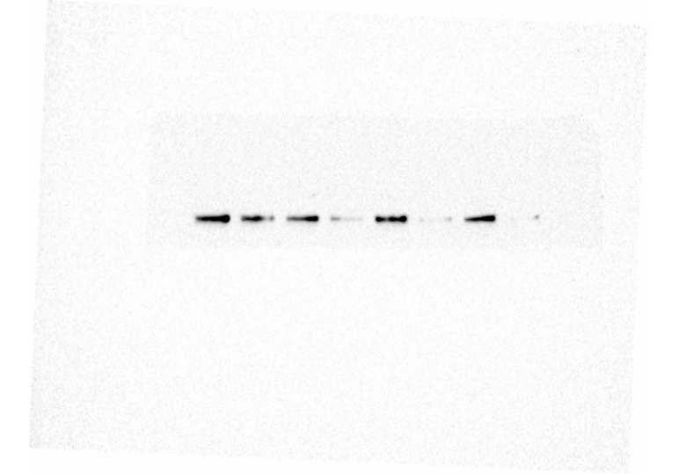

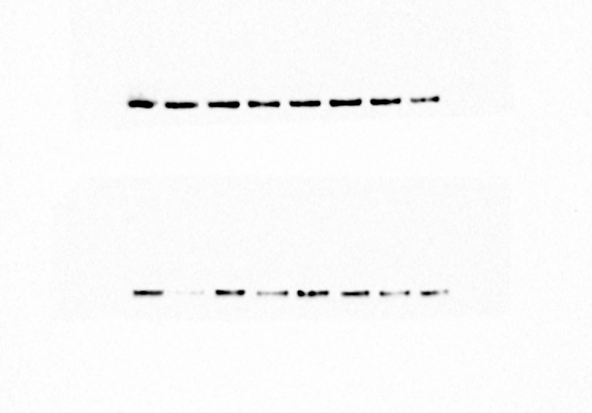
Dox-
Dox+
Dox-
Dox+
Dox-
Dox+
METTL3
ACT-B
SK FUS^{WT}
SK FUS^{P525L}
REPL3
Dox-
Dox+
Scr
sh
Scr
sh
Scr
sh
Scr
sh
Scr
sh
Scr
sh
Scr
sh
Scr
sh

ACT-B
METTL3
ACT-B
METTL3
ACT-B
METTL3

S1V
 |  | REPL#1 | REPL#2
FUSP525L | INP | 0.1 | 0.1
 | IP | 0.2806716 | 0.2121383

FUS
HPRT

REPL#1
REPL#2
REPL#1
REPL#2

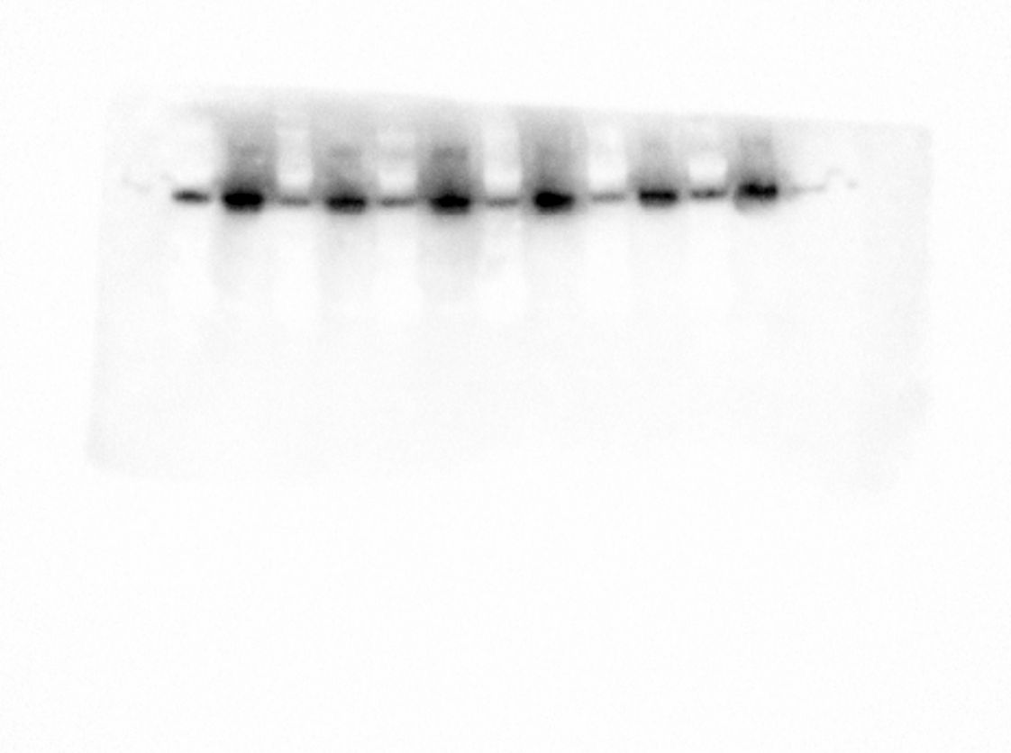
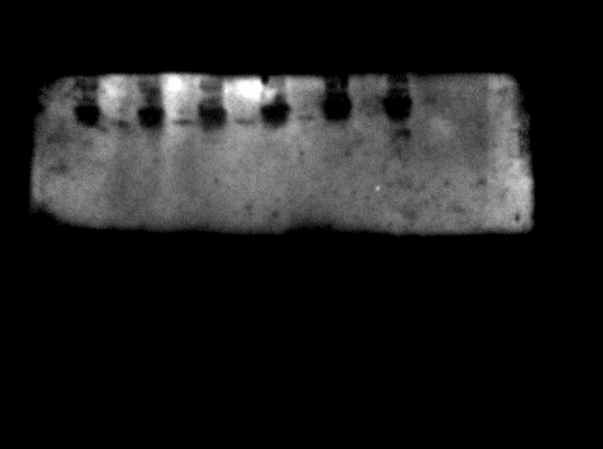

INP (10%)
INP (10%)
INP (10%)
IP (21%)
INP (10%)
IP (28%)
IP (28%)
IP (28%)

S2B
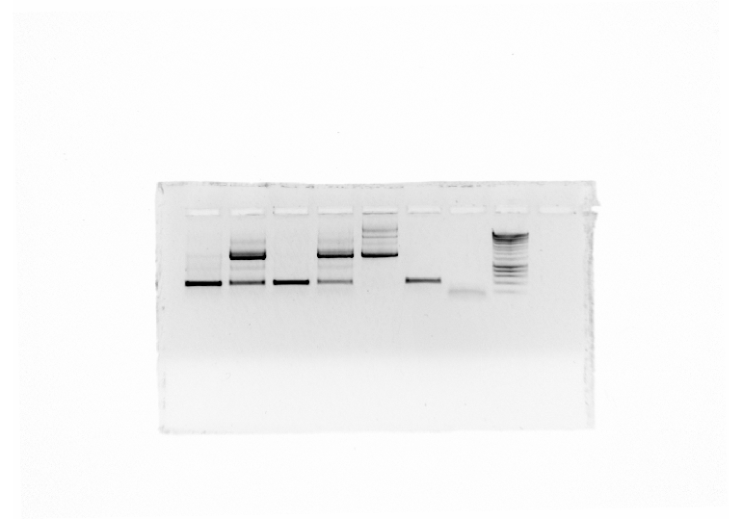

FUS^{P525L} mAID
Ctrl gDNA
H2O
FUS^{WT} mAID
Donor
FUS^{WT}
FUS^{P525L}
ladder

S2C
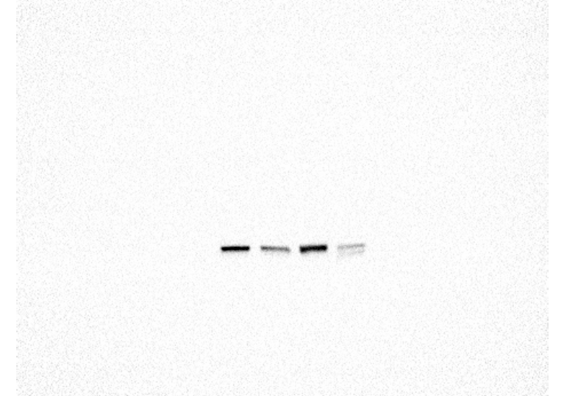
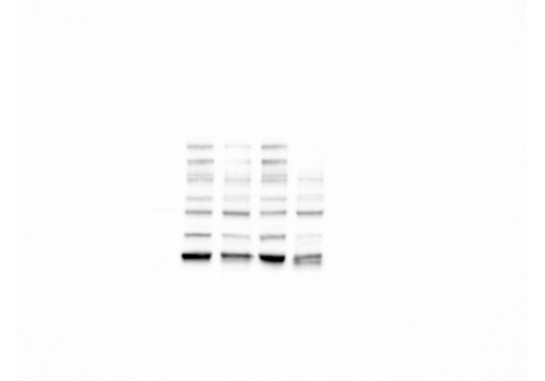
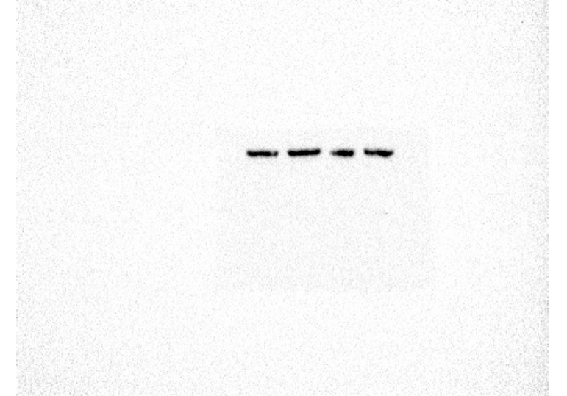
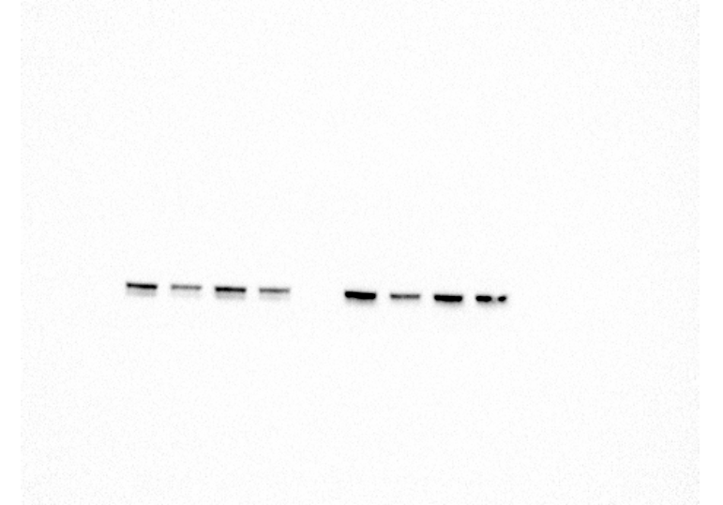
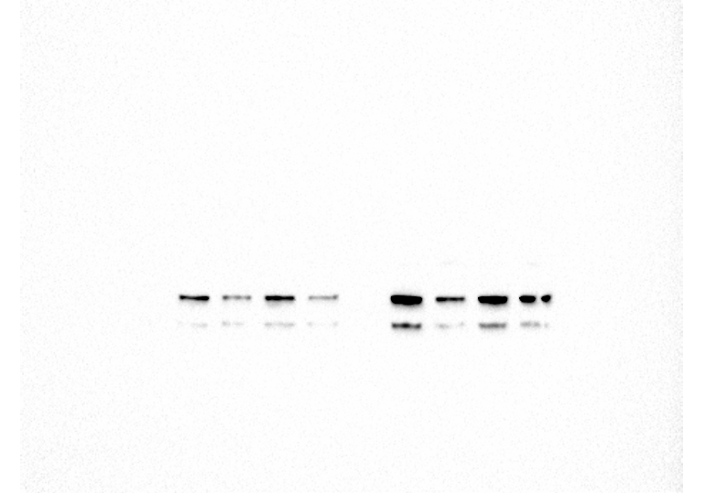

FUS^{WT}
FUS^{WT} mAID
FUS^{P525L} mAID
FUS^{P525L}
FUS^{WT}
FUS^{WT} mAID
FUS^{P525L} mAID
FUS^{P525L}
FUS^{WT}
FUS^{WT} mAID
FUS^{P525L} mAID
FUS^{P525L}
FUS^{WT}
FUS^{WT} mAID
FUS^{P525L} mAID
FUS^{P525L}
FUS^{WT}
FUS^{WT} mAID
FUS^{P525L} mAID
FUS^{P525L}
FUS^{WT}
FUS^{WT} mAID
FUS^{P525L} mAID
FUS^{P525L}
FUS^{WT}
FUS^{WT} mAID
FUS^{P525L} mAID
FUS^{P525L}
FUS^{WT}
FUS^{WT} mAID
FUS^{P525L} mAID
FUS^{P525L}
FUS^{WT}
FUS^{WT} mAID
FUS^{P525L} mAID
FUS^{P525L}
METTL3
METTL3
METTL14
METTL14
ACT-B
ACT-B
REPL #1
REPL #2 and #3

S2G
 |  | FUSWT | FUSWT mAID | FUSP525L | FUSP525L mAID | FUSWT | FUSWT mAID | FUSP525L | FUSP525L mAID
FUS | REPL1 | 1 | 1.5272223434 | 1.1314873795 | 1.5076012045 | 4.7588749242 | 4.9710249971 | 4.1586779094 | 4.534691731
 | REPL2 | 1 | 1.1245964022 | 1.3122999359 | 0.90174594283 | 3.2706151989 | 4.1214952603 | 3.5374208277 | 2.8858866688
 | REPL3 | 1 | 0.98114601884 | 0.92120607826 | 0.86067212284 | 3.4427173341 | 3.1638983806 | 3.9294126176 | 3.0277977243
 | MEAN | 1 | 1.2109882548 | 1.1216644646 | 1.0900064234 | 3.8240691524 | 4.0854728793 | 3.8751704516 | 3.4827920414
 | dev. St | 0 | 0.28310334192 | 0.19573187939 | 0.362230335 | 0.81412600958 | 0.90410168725 | 0.31416038869 | 0.91373103521
 | p-value |  |  |  |  |  | 0.81831322232 |  | 0.83995357612

REPL1
FUS
DOX-
FUS WT
FUS P525L
FUS WT mAID
FUS P525L mAID
FUS WT
FUS P525L
FUS WT mAID
FUS P525L mAID
DOX+
DOX+
GAPDH
FUS WT
FUS P525L
FUS WT mAID
FUS P525L mAID
FUS WT
FUS P525L
FUS WT mAID
FUS P525L mAID
DOX-

REPL2
FUS
DOX-
FUS WT
FUS P525L
FUS WT mAID
FUS P525L mAID
FUS WT
FUS P525L
FUS WT mAID
FUS P525L mAID
DOX+
DOX+
GAPDH
FUS WT
FUS P525L
FUS WT mAID
FUS P525L mAID
FUS WT
FUS P525L
FUS WT mAID
FUS P525L mAID
DOX-

REPL3
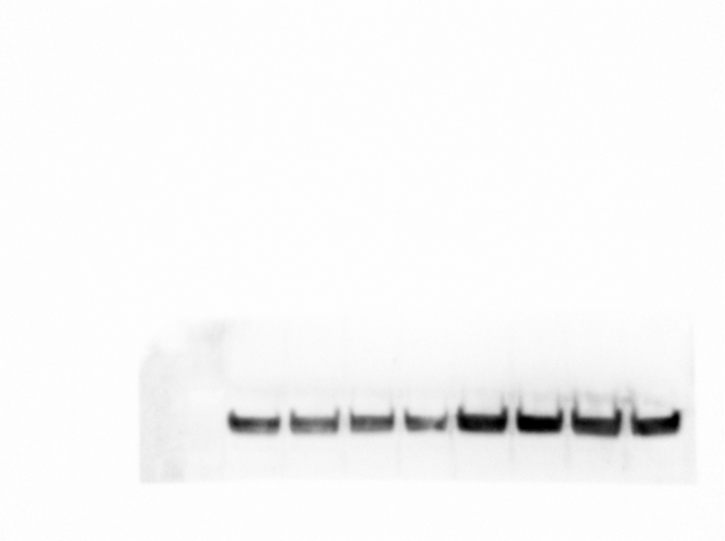
FUS
DOX-
FUS WT
FUS P525L
FUS WT mAID
FUS P525L mAID
FUS WT
FUS P525L
FUS WT mAID
FUS P525L mAID
DOX+
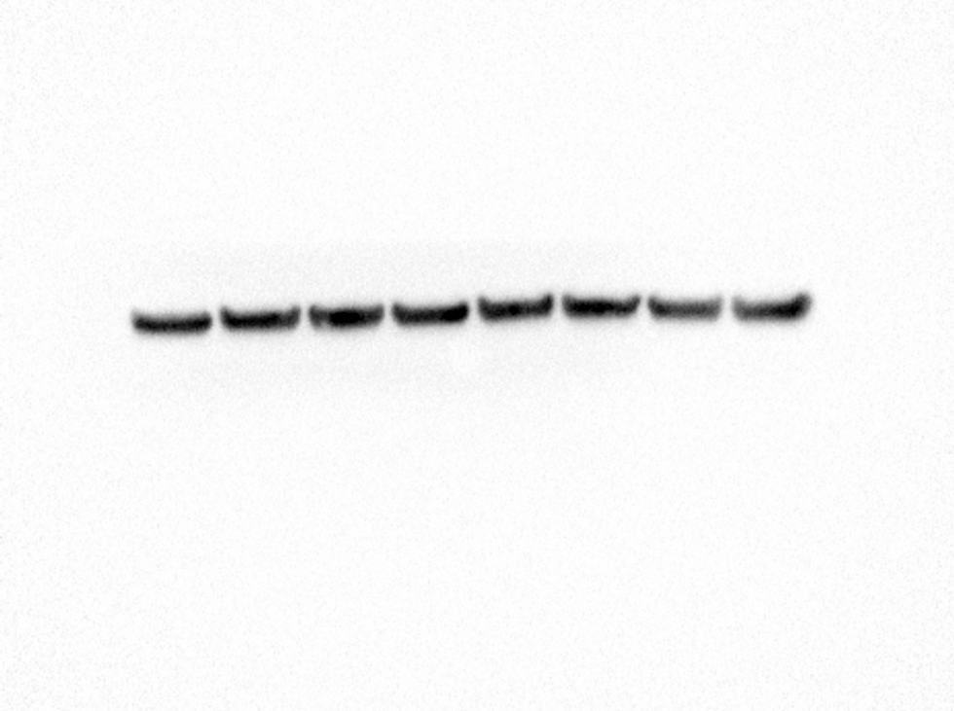
DOX+
GAPDH
FUS WT
FUS P525L
FUS WT mAID
FUS P525L mAID
FUS WT
FUS P525L
FUS WT mAID
FUS P525L mAID
DOX-

S2M
m
n
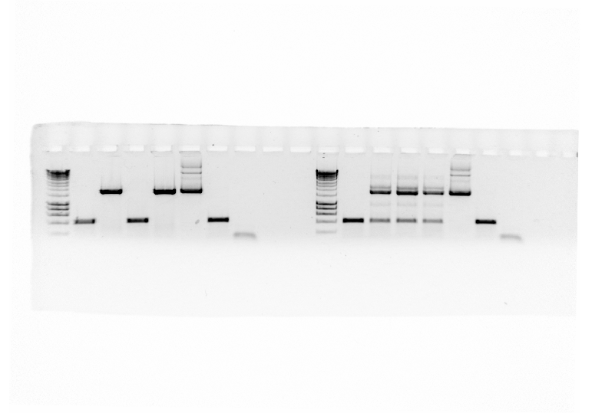

FUS^{WT}
FUS^{WT} mAID
FUS^{P525L}
Donor
FUS^{P525L} mAID
Ctrl gDNA
H2O
Ladder

S2N
METTL3 |  | REPL 1 | REPL 2 | REPL 3 | mean | st. dev | p-value
 | FUSWT | 1 | 1 | 1 | 1 | 0
 | FUSWT mAID | 0 | 0.00147087 | 0.000206974 | 0.00055928133333 | 0.00079621289996 | 2.6853247198E-13
 | FUSP525L | 1 | 1 | 1 | 1 | 0
 | FUSP525L mAID | 0 | 0.0035934901102 | 0.0035332294537 | 0.002375573188 | 0.0020575273547 | 1.206198572E-11




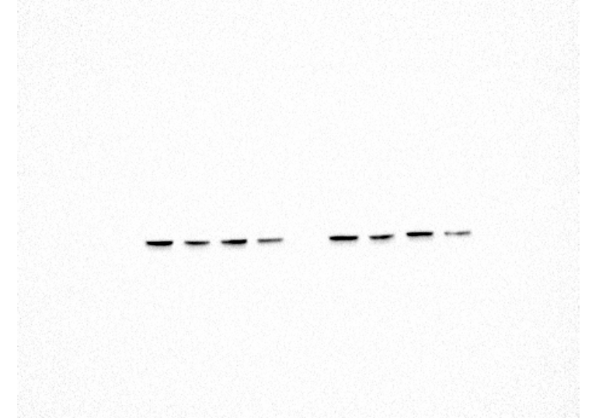
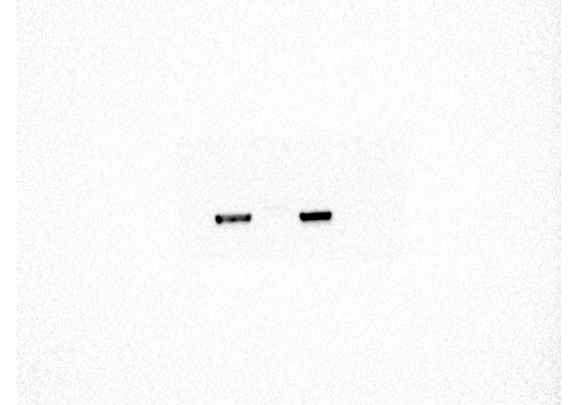
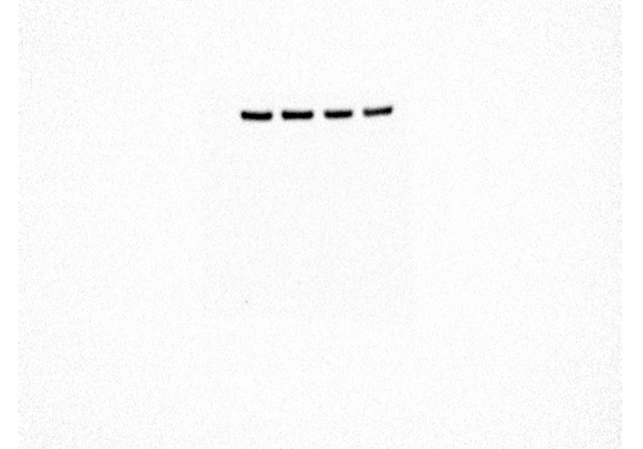

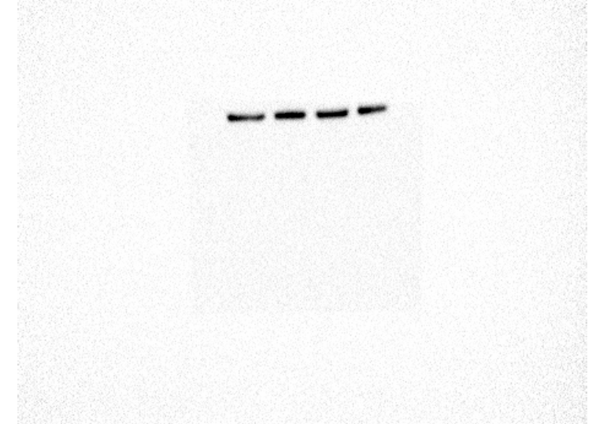
FUS^{WT}
FUS^{WT} mAID
FUS^{P525L} mAID
FUS^{P525L}
FUS^{WT}
FUS^{WT} mAID
FUS^{P525L} mAID
FUS^{P525L}
METTL3
METTL14
ACT-B
REPL #1
FUS^{WT}
FUS^{WT} mAID
FUS^{P525L} mAID
FUS^{P525L}
ACT-B
FUS^{WT}
FUS^{WT} mAID
FUS^{P525L} mAID
FUS^{P525L}
FUS^{WT}
FUS^{WT} mAID
FUS^{P525L} mAID
FUS^{P525L}
FUS^{WT}
FUS^{WT} mAID
FUS^{P525L} mAID
FUS^{P525L}
FUS^{WT}
FUS^{WT} mAID
FUS^{P525L} mAID
FUS^{P525L}
METTL14
REPL #2 and #3
REPL #2
REPL #3
METTL3
ACT-B
ACT-B
METTL3
FUS^{WT}
FUS^{WT} mAID
FUS^{P525L} mAID
FUS^{P525L}
FUS^{WT}
FUS^{WT} mAID
FUS^{P525L} mAID
FUS^{P525L}
FUS^{WT}
FUS^{WT} mAID
FUS^{P525L} mAID
FUS^{P525L}
FUS^{WT}
FUS^{WT} mAID
FUS^{P525L} mAID
FUS^{P525L}
 |  | REPL 1 | REPL 2 | REPL 3 | mean | st. dev | p-value
METTL14 | FUSWT | 1 | 1 | 1 | 1 | 0
 | FUSWT mAID | 0.44225740053 | 0.38017542639 | 0.16130521722 | 0.32791268138 | 0.1475875273 | 0.0013971451538
 | FUSP525L | 1 | 1 | 1 | 1 | 0
 | FUSP525L mAID | 0.18928564201 | 0.14592301813 | 0.10133511049 | 0.14551459021 | 0.043976688243 | 4.649735607E-06

S2V
 | FUSWT |  | FUSP525L |  |  | FUSWT |  | FUSP525L
 | Ctrl | oeMETTL3 | Ctrl | oeMETTL3 |  | Ctrl | ALKBH5 KD | Ctrl | ALKBH5 KD
REPL1 | 1 | 1.6586217807 | 1 | 1.3825844258 | REPL1 | 1 | 0.48664644052 | 1 | 0.5978177228
REPL2 | 1 | 1.6344242633 | 1 | 2.6041287789 | REPL2 | 1 | 0.54469033279 | 1 | 0.66119984475
REPL3 | 1 | 1.3029572114 | 1 | 2.5303650891 | REPL3 | 1 | 0.1 | 1 | 0.33102534878
mean | 1 | 1.5320010851 | 1 | 2.1723594312 |  | 1 | 0.37711225777 | 1 | 0.53001430544
st. dev | 0 | 0.19872645026 | 0 | 0.6849588965 |  | 0 | 0.24173472219 | 0 | 0.17521922554
p-value |  | 0.0097574290129 |  | 0.041367758365 |  |  | 0.011134132348 |  | 0.0096916129233



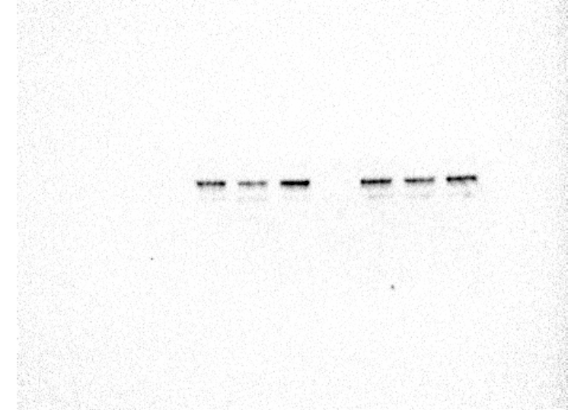


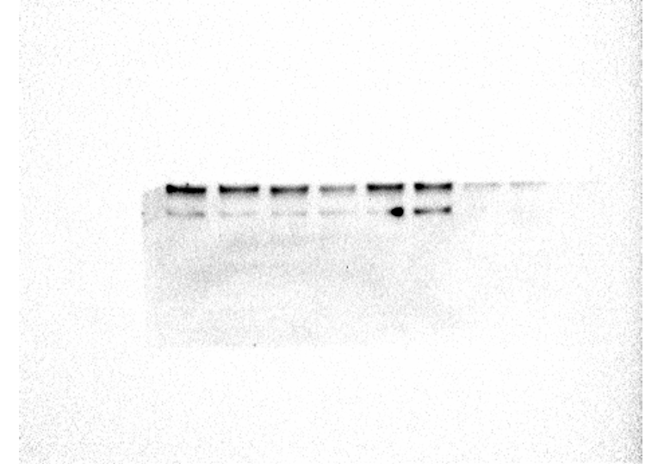

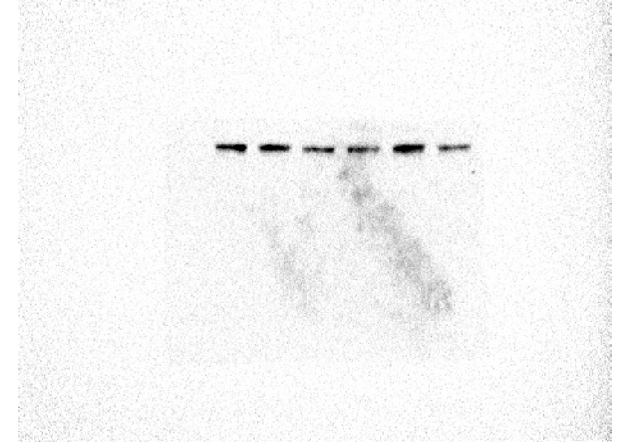

Ctrl
oeMETTL3
ALKBH5 KD
SK-N-BE
FUS^{WT}
SK-N-BE
FUS^{P525L}
Ctrl
oeMETTL3
ALKBH5 KD
Ctrl
oeMETTL3
ALKBH5 KD
Ctrl
oeMETTL3
ALKBH5 KD
Ctrl
oeMETTL3
ALKBH5 KD
Ctrl
oeMETTL3
ALKBH5 KD
SK-N-BE
FUS^{WT}
SK-N-BE
FUS^{P525L}
SK-N-BE
FUS^{WT}
SK-N-BE
FUS^{P525L}
METTL3
ALKBH5
BACT
METTL3
ALKBH5
BACT
Ctrl
oeMETTL3
ALKBH5 KD
Ctrl
oeMETTL3
ALKBH5 KD
Ctrl
oeMETTL3
ALKBH5 KD
Ctrl
oeMETTL3
ALKBH5 KD
Ctrl
oeMETTL3
ALKBH5 KD
Ctrl
oeMETTL3
ALKBH5 KD
Ctrl
oeMETTL3
ALKBH5 KD
Ctrl
oeMETTL3
ALKBH5 KD
SK-N-BE
FUS^{WT}
SK-N-BE
FUS^{P525L}
SK-N-BE
FUS^{P525L}
SK-N-BE
FUS^{P525L}
SK-N-BE
FUS^{P525L}
SK-N-BE
FUS^{WT}
SK-N-BE
FUS^{P525L}
SK-N-BE
FUS^{P525L}
Ctrl
oeMETTL3
ALKBH5 KD
Ctrl
oeMETTL3
ALKBH5 KD
Ctrl
oeMETTL3
ALKBH5 KD
Ctrl
oeMETTL3
ALKBH5 KD
Ctrl
oeMETTL3
ALKBH5 KD
Ctrl
oeMETTL3
ALKBH5 KD
METTL3
ALKBH5
BACT
SK-N-BE
FUS^{WT}
SK-N-BE
FUS^{P525L}
SK-N-BE
FUS^{WT}
SK-N-BE
FUS^{P525L}
SK-N-BE
FUS^{WT}
SK-N-BE
FUS^{P525L}
SK-N-BE
FUS^{WT}


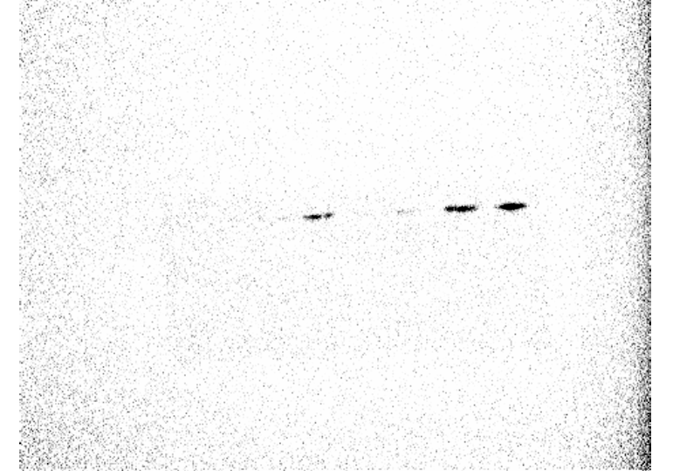
Ctrl
ALKBH5 KD
Ctrl
ALKBH5 KD
ALKBH5
ACTININ-1
SK-N-BE
FUS^{WT}
SK-N-BE
FUS^{WT}

